Belegungsplanung 9.OG
Belegungsplanung 9. OG E 47

 | 1. Oliver Kern | 8. Reinhard Krokowski

 | 2. Ramzi Ben Larbi | 9. Daria Tobiasz

 | 3. Karen Mehmari | 10. N.N. | 12. Anna Massot | 13. | 15.
 |  |  |  | NN | Rahnenbrock
 | 4. Jacqueline Kunk | 11. Liza Grace Belonio |  | 14.
 |  |  |  | NN
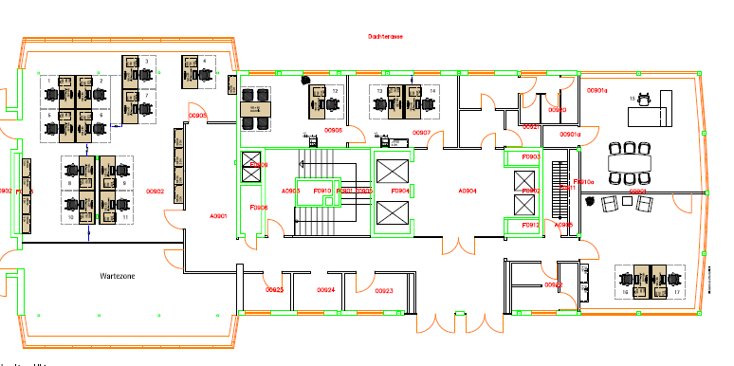
 | 5. Christina Filntisi

 | 6. Gerardine Valenzuela

 | 7. Sascha Fabian

 |  |  |  |  |  | 16.
 |  |  |  |  |  | Fritsche
 |  |  |  |  |  | 17.
 |  |  |  |  |  | Seweryn

